Лист 1
Прайс-лист
МИР ПРЯЖИ

В валюте: руб. (курс 1).
Цены указаны на 07.08.2020

№ | Номенклатура/ Характеристика номенклатуры | Описание | Изображение | Артикул | Цена | Ед. | Остаток | Ссылка на сайт
 | Металлическая плата для тиснения «Scratch Lines» | Металлическая плата для тиснения «Scratch Lines» | 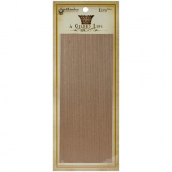 | GLT-001 | 950.48 |  |  | Изображение
 | Металлическая плата для тиснения «Scratch Lines» |  |  |  | 950.48 | шт | 7 | Изображение
 | Металлическая плата для тиснения «Wrought Iron» | Металлическая плата для тиснения «Wrought Iron» | 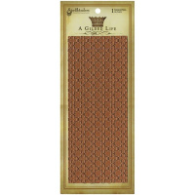 | GLT-003 | 950.48 |  |  | Изображение
 | Металлическая плата для тиснения «Wrought Iron» |  |  |  | 950.48 | шт | 9 | Изображение
 | Папка для тиснения "Rosette Wall" | Папка для тиснения "Rosette Wall" | 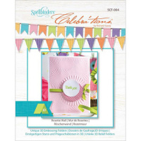 | SCF-004 | 280.14 |  |  | Изображение
 | Папка для тиснения "Rosette Wall" |  |  |  | 280.14 | шт | 12 | Изображение
 | Папка для тиснения «Floral Jewel» | Папка для тиснения «Floral Jewel» |  | E3DS-003 | 230.12 |  |  | Изображение
 | Папка для тиснения «Floral Jewel» |  |  |  | 230.12 | шт | 8 | Изображение
 | Папка для тиснения «Tiger Lilies» | Папка для тиснения «Tiger Lilies» | 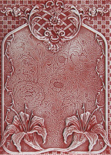 | E3D-015 | 380.19 |  |  | Изображение
 | Папка для тиснения «Tiger Lilies» |  |  |  | 380.19 | шт | 1 | Изображение
 | Папка для тиснения односторонняя Em-bossing Fold'ers "Занавеска из бусин" | Папка для тиснения односторонняя Em-bossing Fold'ers "Занавеска из бусин" | 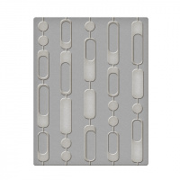 | SES-005 | 296.00 |  |  | Изображение
 | Папка для тиснения односторонняя Em-bossing Fold'ers "Занавеска из бусин" |  |  |  | 296.00 | шт | 1 | Изображение
 | Плата для тиснения "Spellbinders" MT1-009 Ключи | Плата для тиснения "Spellbinders" MT1-009 Ключи | 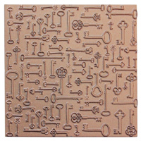 | MT1-009 | 505.25 |  |  | Изображение
 | Плата для тиснения "Spellbinders" MT1-009 Ключи |  |  |  | 505.25 | шт | 6 | Изображение
 | Плата для тиснения "Spellbinders" MT1-010 Музыка | Плата для тиснения "Spellbinders" MT1-010 Музыка | 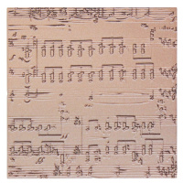 | MT1-010 | 505.25 |  |  | Изображение
 | Плата для тиснения "Spellbinders" MT1-010 Музыка |  |  |  | 505.25 | шт | 2 | Изображение
 | Плата для тиснения "Spellbinders" MT1-011 Поэзия | Плата для тиснения "Spellbinders" MT1-011 Поэзия | 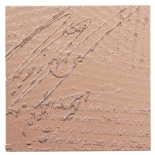 | MT1-011 | 505.25 |  |  | Изображение
 | Плата для тиснения "Spellbinders" MT1-011 Поэзия |  |  |  | 505.25 | шт | 5 | Изображение

